2.1.カロリー計算画面
2.1.カロリー計算画面

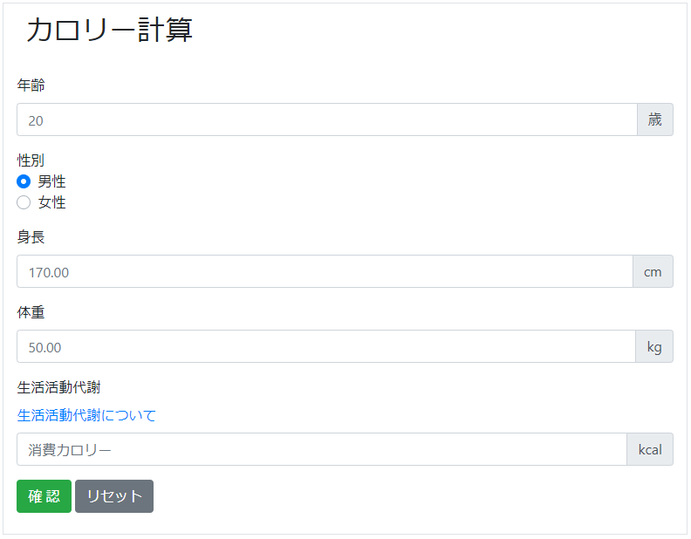
 | 2.1.1. 入力部

 | 2.1.2. 結果部

 | 2.1.3. モーダル部
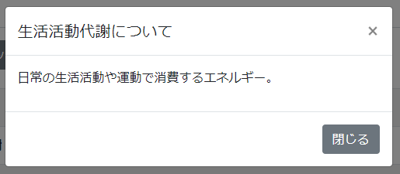
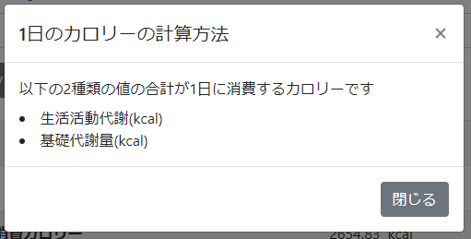

2.1.1.画面レイアウト

 | # | 項目名 |  |  |  |  | タグ種別 |  | 属性 | 桁 | 必須 |  |  |  | その他
 | 1 | 年齢 |  |  |  |  | 入力 |  | 半角数字 |  | ◯：必須
 | 2 | 性別 |  |  |  |  | ラジオボタン |  |  |  | ◯：必須
 | 3 | 身長 |  |  |  |  | 入力 |  | 半角数字とピリオド |  | ◯：必須
 | 4 | 体重 |  |  |  |  | 入力 |  | 半角数字とピリオド |  | ◯：必須
 | 5 | 生活活動代謝 |  |  |  |  | 入力 |  | 半角数字とピリオド |  | ◯：必須
 | 6 | 計算ボタン |  |  |  |  | ボタン
 | 7 | リセットボタン |  |  |  |  | ボタン

2.1.2.処理詳細

 | # | アクション |  |  | 処理概要 |  |  |  | 処理詳細 |  |  |  |  | 例外概要 |  |  | 例外詳細
 |  |  |  |  |  |  |  |  |  |  |  |  |  |  |  |  | 条件 |  | エラーコード | エラーメッセージ
 | 1 | 初期表示
 | 2 | 計算ボタン押下 |  |  | 入力チェック |  |  |  |  |  |  |  |  | 必須チェック |  |  | 年齢が未入力の場合 |  |  | 年齢が未入力です
 | 3 |  |  |  |  |  |  |  |  |  |  |  |  |  |  |  | 性別が未入力 |  |  | 性別が未入力です
 | 4 |  |  |  |  |  |  |  |  |  |  |  |  |  |  |  | 身長が未入力 |  |  | 身長が未入力です
 | 5 |  |  |  |  |  |  |  |  |  |  |  |  |  |  |  | 体重が未入力 |  |  | 体重が未入力です
 | 6 |  |  |  |  |  |  |  |  |  |  |  |  |  |  |  | 生活活動代謝が未入力 |  |  | 生活活動代謝が未入力です
 | 7 |  |  |  |  |  |  |  |  |  |  |  |  | 型チェック |  |  | 年齢が半角数字以外の場合 |  |  | 年齢は半角数字で入力して下さい
 | 8 |  |  |  |  |  |  |  |  |  |  |  |  |  |  |  | 生活活動代謝が半角数字とピリオド以外の場合 |  |  | 生活活動代謝は半角数字の少数で入力して下さい
 | 9 |  |  |  |  |  |  |  |  |  |  |  |  | 上限値チェック |  |  | 身長が999より大きいの場合 |  |  | 身長が桁数超過です
 | 10 |  |  |  |  |  |  |  |  |  |  |  |  |  |  |  | 体重が999より大きいの場合 |  |  | 体重が桁数超過です
 | 11 |  |  |  |  |  |  |  |  |  |  |  |  | 下限値チェック |  |  | 身長が0以下の場合 |  |  | 身長は1以上の値を入力してください
 | 12 |  |  |  |  |  |  |  |  |  |  |  |  |  |  |  | 体重が0以下の場合 |  |  | 体重は1以上の値を入力してください
 | 13 |  |  |  | セッションからユーザIDを取得
 | 14 |  |  |  | トランザクションID採番 |  |  |  | API通信情報検索(2.1.3.1.API通信情報検索 参照) ・検索件数=0の場合、1 ・それ以外の場合、検索結果.TRANSACTION_ID + 1
 | 15 |  |  |  | API通信情報を登録 |  |  |  | 2.1.3.2.API通信情報作成 参照
 | 16 |  |  |  | NodeAPIのトークン発行API実行 |  |  |  | 2.1.4.1.NodeAPI_トークン発行API 参照 |  |  |  |  | 400系エラー |  |  |  |  | CE0035 | APIの送信に失敗しました. HttpStatusCode=${HTTPステータスコード}
 | 17 |  |  |  |  |  |  |  |  |  |  |  |  | 500系エラー |  |  |  |  | CE0036 | 対向サーバに問題があります. HttpStatusCode=${HTTPステータスコード}
 | 18 |  |  |  | API通信情報を更新 |  |  |  | 2.1.3.3.API通信情報更新 参照
 | 19 |  |  |  | #14が異常終了（レスポンス情報.result == "1"）の場合
 | 20 |  |  |  |  |  |  |  |  |  |  |  |  | トークン発行API呼び出しエラー |  |  | レスポンス情報.result == "1" |  | BE0038 | ${トークン発行APIレスポンス.詳細}
 | 21 |  |  |  | API通信情報を登録 |  |  |  | 2.1.3.2.API通信情報作成 参照
 | 22 |  |  |  | NodeAPIのカロリー計算API実行 |  |  |  | 2.1.4.2.NodeAPI_カロリー計算API 参照 |  |  |  |  | 400系エラー |  |  |  |  | CE0035 | APIの送信に失敗しました. HttpStatusCode=${HTTPステータスコード}
 | 23 |  |  |  |  |  |  |  |  |  |  |  |  | 500系エラー |  |  |  |  | CE0036 | 対向サーバに問題があります. HttpStatusCode=${HTTPステータスコード}
 | 24 |  |  |  | API通信情報を更新 |  |  |  | 2.1.3.3.API通信情報更新 参照 |  |  |  |  |  |  |  |  |  |  | -
 | 25 |  |  |  | #18が異常終了（レスポンス情報.result == "1"）の場合
 | 26 |  |  |  |  |  |  |  |  |  |  |  |  | カロリー計算API呼び出しエラー |  |  | レスポンス情報.result == "1" |  | BE0033 | ${カロリー計算APIレスポンス.詳細}
 | 27 | リセットボタン押下 |  |  | 入力情報をクリアする |  |  |  | -

2.1.3.DB処理

 | 2.1.3.1.API通信情報検索
 |  | SELECT
 |  |  | *
 |  | FROM
 |  |  | API_COMMUNICATION_DATA
 |  | ORDER BY
 |  |  | SEQ_API_COMMUNICATION_DATA_ID DESC
 |  | LIMIT 1

 | 2.1.3.2.API通信情報作成
 |  | 入力 |  |  |  | 項目名 |  |  | 編集仕様 |  |  |  |  |  |  | 出力 |  | 項目名
 |  |  |  |  |  |  |  |  | 採番 |  |  |  |  |  |  | API通信情報 |  | API通信情報ID
 |  |  |  |  |  |  |  |  | #14で採番した値 |  |  |  |  |  |  |  |  | トランザクションID
 |  |  |  |  |  |  |  |  | NodeAPI.トークン発行APIの場合、"トークン発行API" NodeAPI.カロリー計算APIの場合、"カロリー計算API" |  |  |  |  |  |  |  |  | API名
 |  |  |  |  |  |  |  |  | "GET" |  |  |  |  |  |  |  |  | HTTPメソッド
 |  |  |  |  |  |  |  |  | NodeAPI.トークン発行APIの場合、"${host}/token" NodeAPI.カロリー計算APIの場合、"${host}/calorie" |  |  |  |  |  |  |  |  | リクエストURL
 |  |  |  |  |  |  |  |  | システム日時 |  |  |  |  |  |  |  |  | リクエスト送信日時
 |  |  |  |  |  |  |  |  | システム日時 |  |  |  |  |  |  |  |  | 更新日時
 |  |  |  |  |  |  |  |  | システム日時 |  |  |  |  |  |  |  |  | 登録日時

 | 2.1.3.3.API通信情報更新
 |  | 入力 |  |  |  | 項目名 |  |  | 編集仕様 |  |  |  |  |  |  | 出力 |  | 項目名
 |  | API通信情報 |  |  |  | API通信情報ID |  |  | 2.1.3.3.API通信情報作成 で採番したシーケンス |  |  |  |  |  |  | API通信情報 |  | API通信情報ID
 |  | APIレスポンス |  |  |  | HTTPステータス |  |  |  |  |  |  |  |  |  |  |  | HTTPステータス
 |  |  |  |  |  | エラー詳細 |  |  |  |  |  |  |  |  |  |  |  | エラー詳細
 |  |  |  |  |  |  |  |  | システム日時 |  |  |  |  |  |  |  |  | レスポンス受信日時
 |  |  |  |  |  |  |  |  | システム日時 |  |  |  |  |  |  |  |  | 更新日時

2.1.4.備考

 | 2.1.4.1.NodeAPI_トークン発行API
 |  | 以下でリクエスト要求する
 |  | トークン発行API
 |  |  | リクエストメソッド |  | POST
 |  |  | エンドポイントURL |  | /token
 |  |  | リクエストヘッダ
 |  |  |  | Content-Type | application/json
 |  |  |  | Accept-Charset | utf-8
 |  | request
 |  |  | 項目名 |  |  |  |  | 属性 |  | 必須 |  | byte数 | 繰り返し |  |  | 備考
 |  |  | seq_user_id |  |  |  |  | 半角数字 |  | ◯：必須 |  |  |  |  |  | セッション.ユーザID
 |  | response
 |  |  | 項目名 |  |  |  |  | 属性 |  | 必須 |  | byte数 | 繰り返し |  |  | 備考
 |  |  | result |  |  |  |  | 半角数字 |  | ◯：必須 |  | 1 |  |  |  | API処理結果 0：正常終了 1：異常終了
 |  |  | detail |  |  |  |  |  |  | ▲：条件付き必須 |  |  |  |  |  | result == 1の場合、設定あり
 |  |  | token |  |  |  |  | 半角英数記号

 | 2.1.4.2.NodeAPI_カロリー計算API
 |  | 以下でリクエスト要求する
 |  | 肺活量計算API
 |  |  | リクエストメソッド |  | GET
 |  |  | エンドポイントURL |  | /calorie
 |  |  | リクエストヘッダ
 |  |  |  | Content-Type | application/json
 |  |  |  | Accept-Charset | utf-8
 |  |  |  | X-NODE-TOKEN | 2.1.4.1.NodeAPI.トークン発行API のレスポンス.トークン
 |  | request
 |  |  | 項目名 |  |  |  |  | 属性 |  | 必須 |  | byte数 | 繰り返し |  |  | 備考
 |  |  | gender |  |  |  |  | 半角数字 |  | ◯：必須 |  | 1 |  |  |  | 性別 0：男性 1：女性
 |  |  | age |  |  |  |  | 半角数字 |  | ◯：必須
 |  |  | height |  |  |  |  | 半角数字とピリオド |  | ◯：必須
 |  |  | weight |  |  |  |  | 半角数字とピリオド |  | ◯：必須
 |  |  | life_work_metabolism |  |  |  |  | 半角数字とピリオド |  | ◯：必須
 |  | response
 |  |  | 項目名 |  |  |  |  | 属性 |  | 必須 |  | byte数 | 繰り返し |  |  | 備考
 |  |  | result |  |  |  |  | 半角数字 |  | ◯：必須 |  | 1 |  |  |  | API処理結果 0：正常終了 1：異常終了
 |  |  | detail |  |  |  |  |  |  | ▲：条件付き必須 |  |  |  |  |  | result == 1の場合、設定あり
 |  |  | calorie_calc_result
 |  |  |  | base_metabolism |  |  |  | 半角数字とピリオド |  |  |  |  |  |  |  | 基礎代謝量
 |  |  |  | lost_calorie_per_day |  |  |  | 半角数字とピリオド |  |  |  |  |  |  |  | 1日の消費カロリー
 |  |  | user_data
 |  |  |  | gender |  |  |  | 半角数字 |  |  |  |  |  |  |  | 性別 0：男性 1：女性
 |  |  |  | age |  |  |  | 半角数字
 |  |  |  | height |  |  |  | 半角数字とピリオド
 |  |  |  | weight |  |  |  | 半角数字とピリオド
 |  |  |  | life_work_metabolism |  |  |  | 半角数字とピリオド

